Line Table
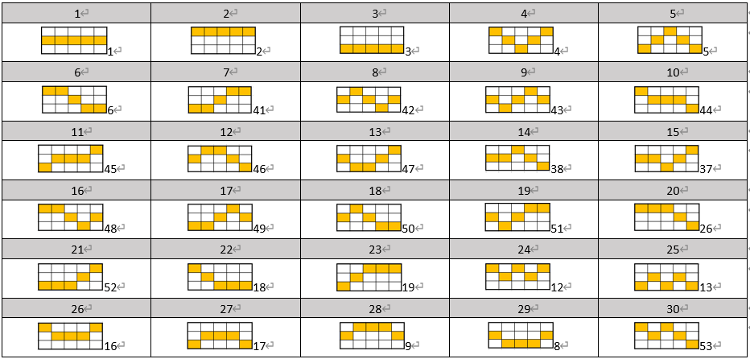
No. | R1 | R2 | R3 | R4 | R5
1 | 1 | 1 | 1 | 1 | 1
2 | 0 | 0 | 0 | 0 | 0
3 | 2 | 2 | 2 | 2 | 2
4 | 0 | 1 | 2 | 1 | 0
5 | 2 | 1 | 0 | 1 | 2
6 | 0 | 0 | 1 | 2 | 2
7 | 2 | 2 | 1 | 0 | 0
8 | 1 | 0 | 1 | 2 | 1
9 | 1 | 2 | 1 | 0 | 1
10 | 0 | 1 | 1 | 1 | 2
11 | 2 | 1 | 1 | 1 | 0
12 | 1 | 0 | 0 | 1 | 2
13 | 1 | 2 | 2 | 1 | 0
14 | 1 | 1 | 0 | 1 | 2
15 | 1 | 1 | 2 | 1 | 0
16 | 0 | 0 | 1 | 2 | 1
17 | 2 | 2 | 1 | 0 | 1
18 | 1 | 0 | 1 | 2 | 2
19 | 1 | 2 | 1 | 0 | 0
20 | 0 | 0 | 0 | 1 | 2
21 | 2 | 2 | 2 | 1 | 0
22 | 0 | 1 | 2 | 2 | 2
23 | 2 | 1 | 0 | 0 | 0
24 | 0 | 1 | 0 | 1 | 0
25 | 2 | 1 | 2 | 1 | 2
26 | 0 | 1 | 1 | 1 | 0
27 | 2 | 1 | 1 | 1 | 2
28 | 1 | 0 | 0 | 0 | 1
29 | 1 | 2 | 2 | 2 | 1
30 | 0 | 1 | 0 | 1 | 2

GameFlow
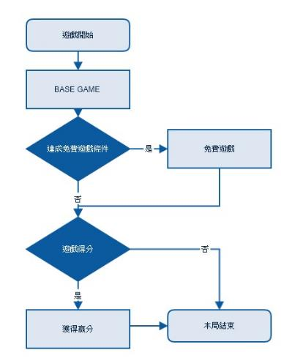
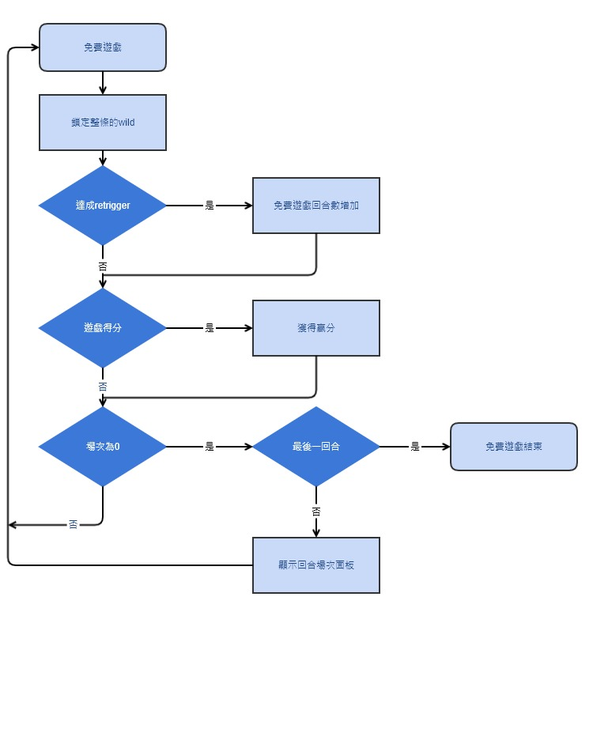
Base | Free

